Hoja 1
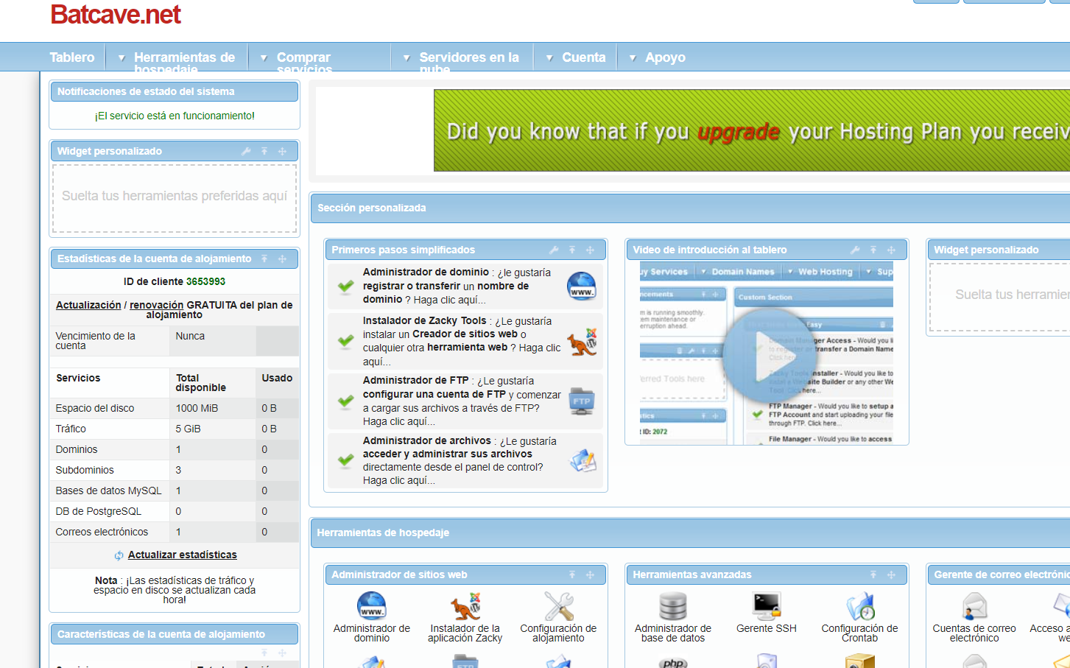
Host gratuitos |  |  |  |  |  |  | Host de pago

 | HOSTS | Disco duro (Gb) | Sistema operativo | Idioma | Servicio Tecnico | Precio |  | HOSTS | Disco duro (GB) | Sistema operativo | Idioma | Servicio tecnico | Precio al mes (euros)
 | BYET | 1 | Linux | Ingles | Si | 0.00 € |  | InMotion | 100 | CentOS 6.5 | Ingles | Si | 10.00 €
 | X10hosting | 2.5 | Linux | Ingles | No | 0.00 € |  | tmdhosting | 999 | Linux | España | Si | 7.00 €
Gb disponibles de los servidores
Precio de los servidores
Disco duro (GB) frente a HOSTS
Precio al mes del servidor
 | Batcave | 0.03 | Linux (apache) | Ingles | Si | 0.00 € |  | interserver | 30 | Varios | Ingles | Si | 6.00 €

 |  |  |  | Para mi el mejor servidor gratuito seria X10hosting,aunque no tenga servicio tecnico, te ofrece mejor software y mas capacidad de disco duro para poder meorarlo y personalizarlo mas a tu gusto, ademas de que es el que mas experiencia y años en el mercado, aunque actualmete no se pueden crear paginas web nuevas debido a la situacion del covid |  |  |  | El mejor servidor de pago en mi opinion es tmdhosting, ya que nos ofrece una capacidad ilimitada para poder hacer lo que queramos, la pagina esta totalmente en español por lo que sera mas facil usarla y trastear con la pagina, que cuenta con un servicio tecnico 24/7 y no es muy caro de mantener, solo 7 Euros al mes, ademas de que tambien ofrece muy buen ancho de banda y velocidad de transferencia
Funcionamiento y creacion del servidor Betcave

